PHP_日付関数_まとめ
 | 日付・時刻のよく使われる関数についてのまとめドキュメント

１番 | 0004_PHP_Built-in_Server資料の通りにphp_testドキュメントルートを使う。
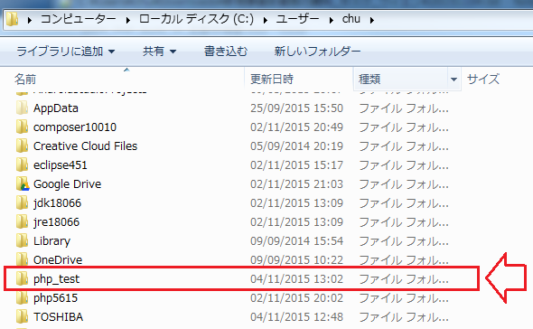

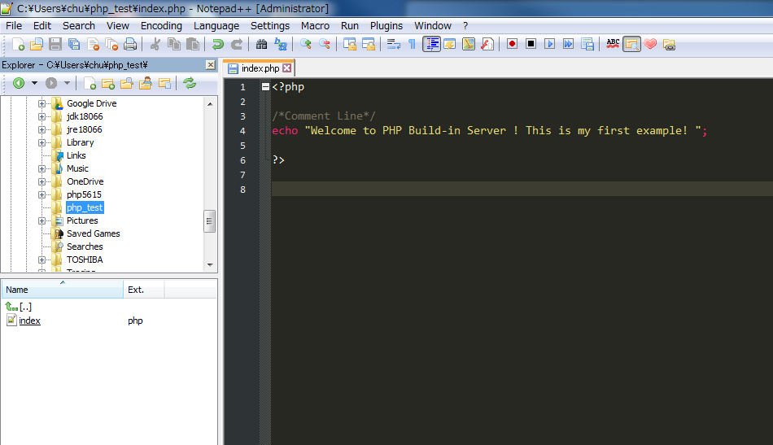

２番 | php_testフォルダーの直下に新しいファイルを作成する。
 |  | ①赤い項目の直下にに右マウスをクリクして、「Newfile」を選択する

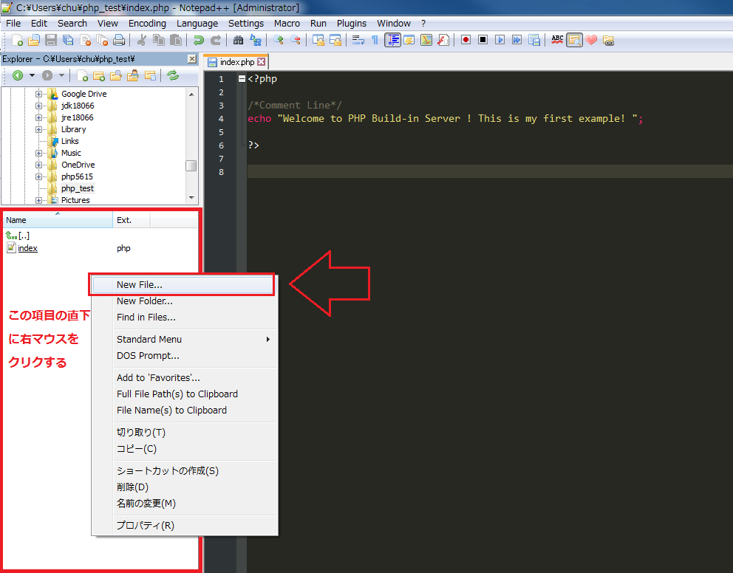

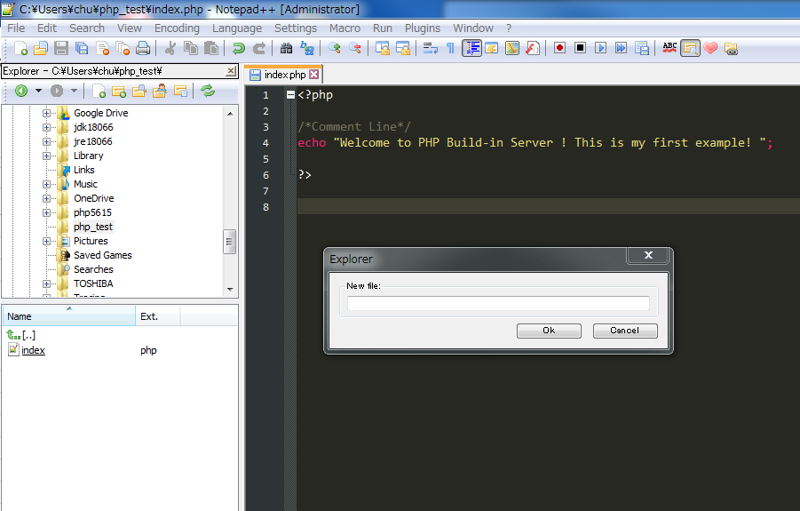

 |  | ②ダイアログの直下に新しいファイル名と拡張子を入力する
 |  | ファイル名：php_datetime_function
 |  | 拡張子：php

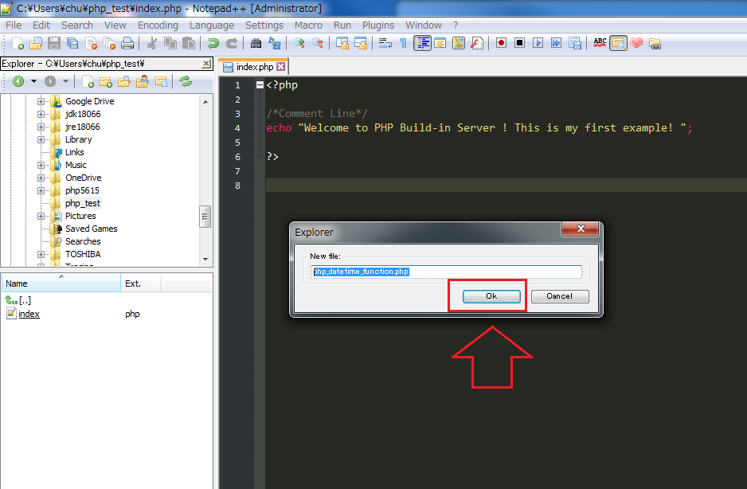

 |  | ③作成したファイルの存在する事をチェックする

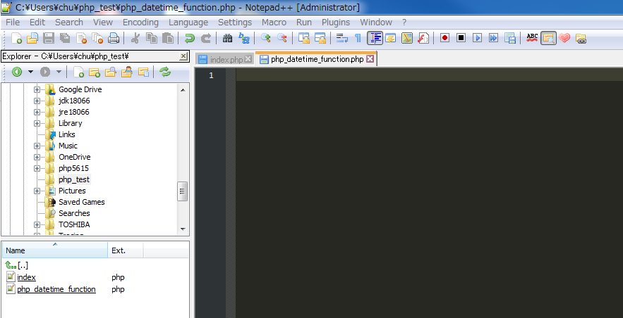

３番 | これから「php_datetime_function.php」ファイルでサンプルコードを実行する
 | PHPビルトインサーバーを起動する事は「0004_PHP_Built-in_Server」資料通りに実行する
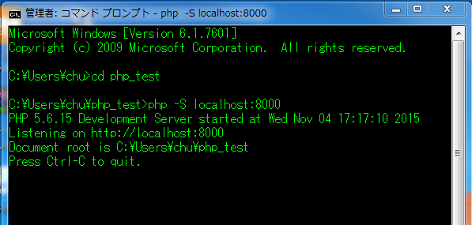

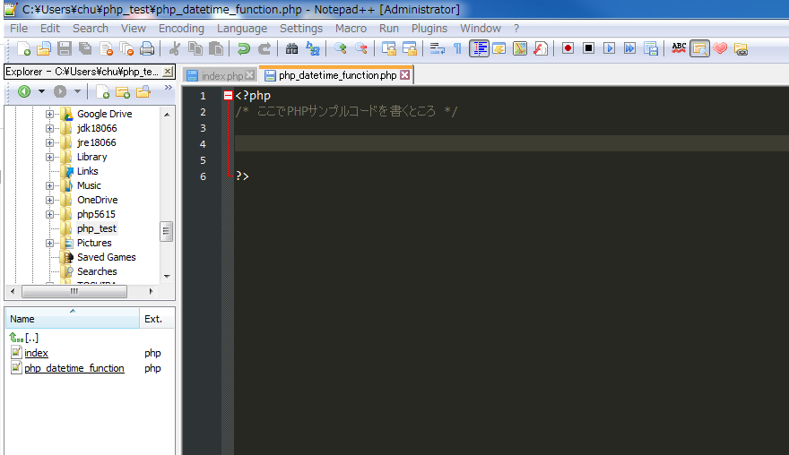

４番 | 【概要】time - 現在の Unix timestamp を返す
 | 【構造】int time(void)
 | 【説明】現在時刻を Unix エポック (1970 年 1 月 1 日 00:00:00 GMT) からの通算秒として返する。
 |  | 【引数】：なし
 |  | 【返り値】:通算の秒を表す数値
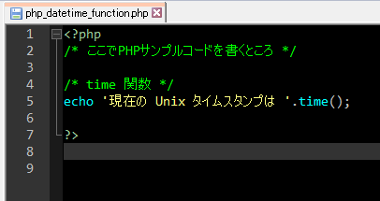
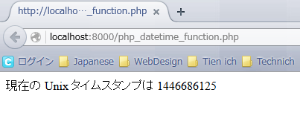

５番 | 【概要】date : ローカルの日付/時刻を書式化する
 | 【構造】string date ( string $format [, int $timestamp = time() ] )
 | 【説明】指定された引数 timestamp を、与えられた フォーマット文字列によりフォーマットし、日付文字列を返します。
 |  | 【引数】
 |  |  | format : 日付のフォーマット
 |  |  | timestamp: フォーマットの対象となる日時
 |  | 【返り値】フォーマットされた日付文字列
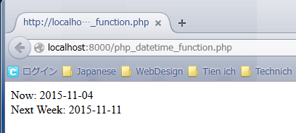
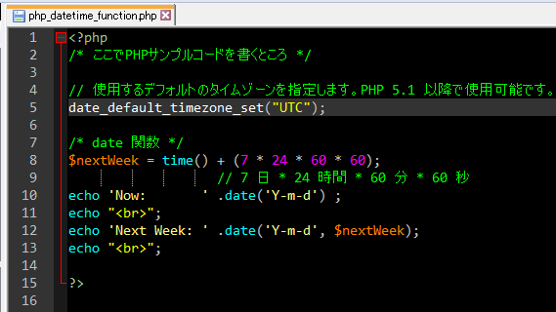

６番 | 【概要】date_default_timezone_set: スクリプト中の日付/時刻関数で使用されるデフォルトタイムゾーンを設定する
 | 【構造】bool date_default_timezone_set ( string $timezone_identifier )
 | 【説明】
 |  | 【引数】$timezone_identifier: タイムゾーン ID 。例えば UTC や Europe/Lisbon など.
 |  |  | 有効な ID の一覧は「http://php.net/manual/ja/timezones.php」にある
 |  | 【返り値】timezone_identifier が 無効なものである場合に FALSE、それ以外の場合に TRUE を返す。
 | 【注意】PHP 5.1.0 以降（日付/時刻 関数が書き直されてから）、タイムゾーンを 正しく設定せずに日付/時刻関数をコールすると E_NOTICE が
 |  | 発生し、またシステムの設定や TZ 環境変数を 使用すると E_WARNING が発生するようになりました

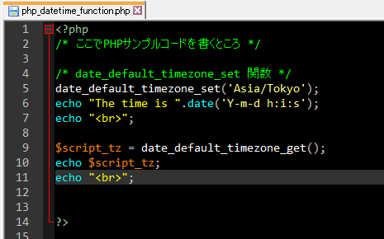
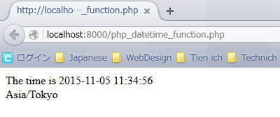

７番 | 【概要】date_default_timezone_get: スクリプト中の日付/時刻関数で使用されるデフォルトタイムゾーンを取得する
 | 【構造】string date_default_timezone_get ( void )
 | 【説明】
 |  | 【引数】なし
 |  | 【返り値】タイムゾンのStringを返す

８番 | 【概要】mktime: 日付を Unix のタイムスタンプとして取得する
 | 【構造】：int mktime ([ int $hour = date("H") [, int $minute = date("i") [, int $second = date("s")
 |  |  | [, int $month = date("n") [, int $day = date("j") [, int $year = date("Y") [, int $is_dst = -1 ]]]]]]] )
 | 【説明】：与えられた引数に従って UNIX のタイムスタンプを返す。
 |  | 【引数】
 |  |  | ・int hour : month、day と year で決まる日付の 0 時から数えた「時」
 |  |  | ・int minute:hour 時 0 分から数えた「分」
 |  |  | ・int second:minute 分 0 秒から数えた「秒」
 |  |  | ・int day:前月末から数えた日数
 |  |  | ・int year:年
 |  |  | ・int is_dst: サマータイム (DST) の時に1にセットされ、
 |  |  |  | そうでない時に0、サマータイムであるかどうかが不明である場合に-1 にセットされる
 |  | 【返り値】与えられた引数の Unix タイムスタンプを返す。
 |  |  | 引数が不正な場合、 この関数は FALSE を返す。
 | 【注意】：is_dstはPHP 5.1.0 以降、このパラメータは廃止されましたとPHP 7.0.0 で削除されました。

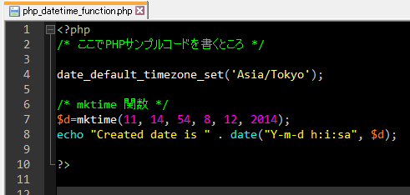
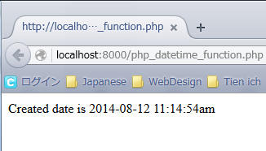

９番 | 【概要】strtotime： 英文形式の日付を Unix タイムスタンプに変換する
 | 【構造】int strtotime ( string $time [, int $now = time() ] )
 | 【説明】英語の書式での日付を含む文字列が指定されることを期待しており、
 |  | now で与えられたその形式から Unix タイムスタンプ (1970 年 1 月 1 日 00:00:00 UTC からの経過秒数) への変換を試む。
 |  | now が指定されていない場合は現在日時に変換する。
 |  | 【引数】
 |  |  | int $time: 日付/時刻 文字列。有効な書式については「http://php.net/manual/ja/datetime.formats.php」説明する。
 |  |  | int $now: 返される値を計算するために使用されるタイムスタンプ
 |  | 【返り値】成功時はタイムスタンプ、そうでなければ FALSE を返す。
 |  | 【注意】すべての日付/時刻関数は、 有効なタイムゾーンが設定されていない場合に E_NOTICE を発生させるのでタイムゾンの
 |  |  | 指定方法を参照してください。

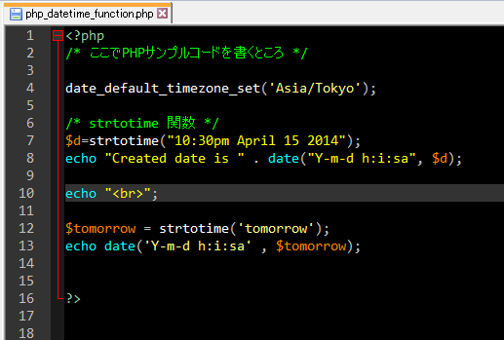
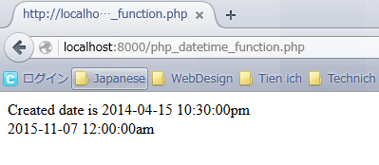

１０番 | 【概要】getdate ： 日付/時刻情報を取得する
 | 【構造】array getdate ([ int $timestamp = time() ] )

